CollectiveAccess
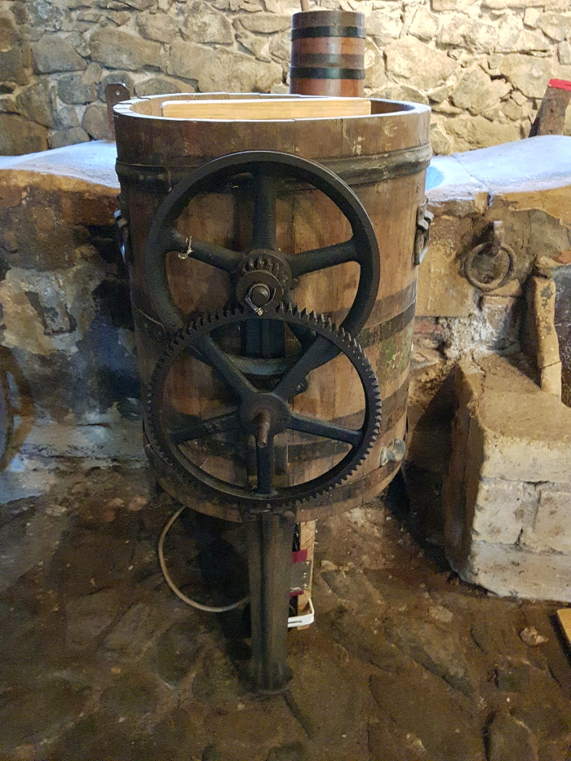
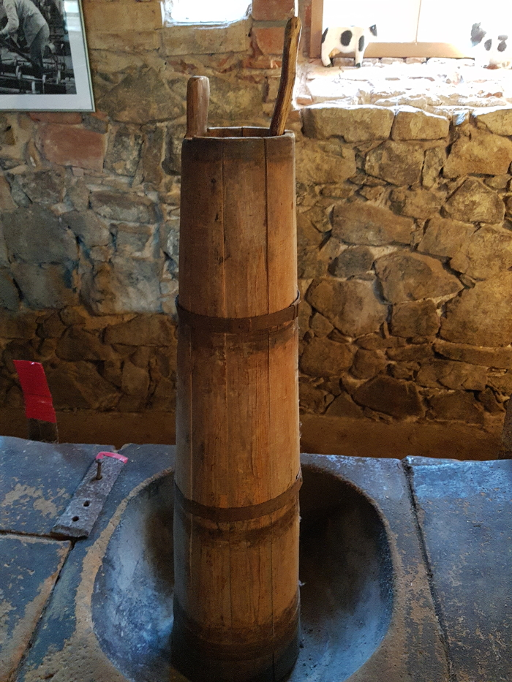
Image | Object | Description | Date
 | Buttermaschine "Schaede" (A1794)
 | Stoßbutterfass (A1814) | In einem Stoßbutterfass wurde aus Rahm Butter hergestellt. Der Rahm, der zuvor von der Milch abgeschöpft worden war, wurde mit Hilfe des Stößers, der in senkrechten Auf- und Abbewegungen geführt wurde, solange geschlagen, bis er verbutterte.
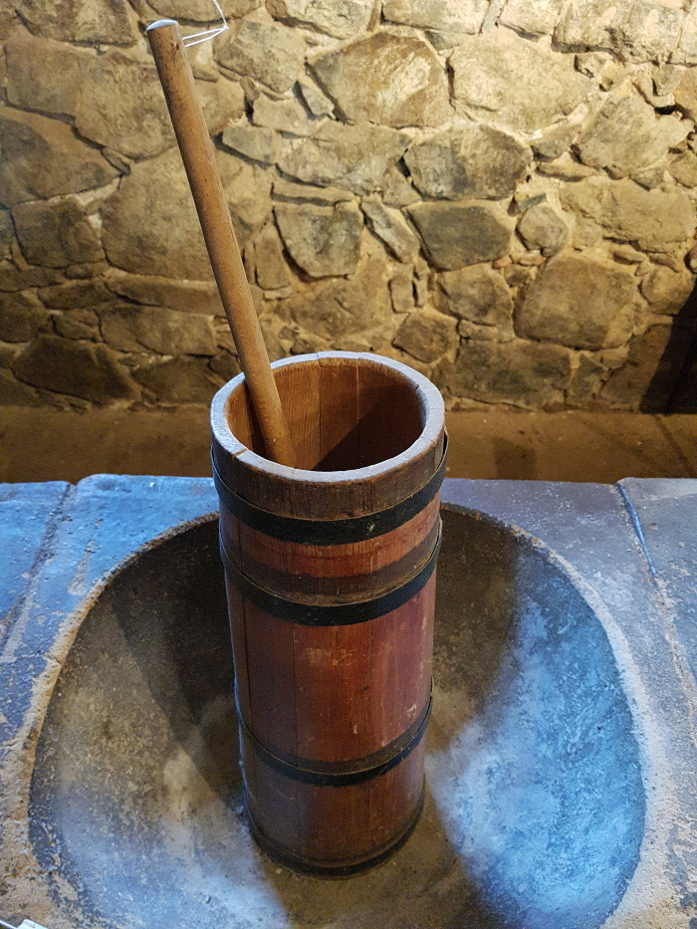
 | Stoßbutterfass (A1815) | In einem Stoßbutterfass wurde aus Rahm Butter hergestellt. Der Rahm, der zuvor von der Milch abgeschöpft worden war, wurde mit Hilfe des Stößers, der in senkrechten Auf- und Abbewegungen geführt wurde, solange geschlagen, bis er verbutterte.
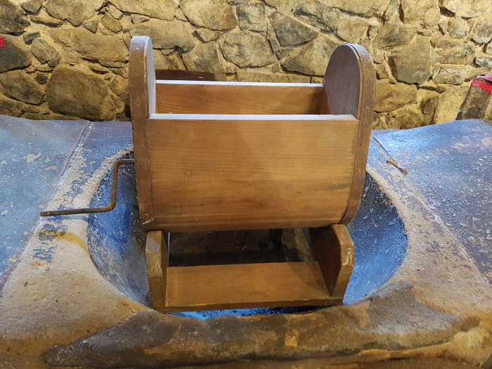 | Drehbutterfass (A1816)
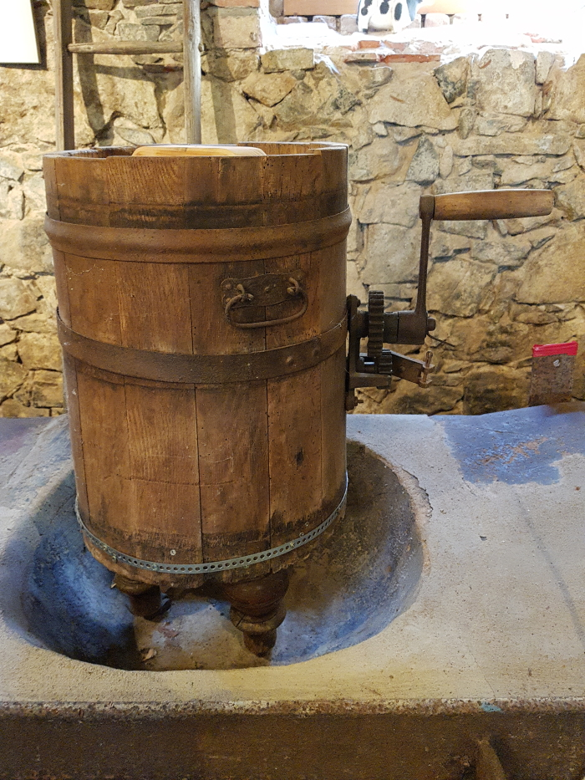
 | Drehbutterfass (A1817)

